トリセツ
MicroSoft Edgeを使っている方は、下記のようなメッセージが出ます。
「ファイルのダウンロード」をクリックⒶし、ファイルを開いてくださいⒷ。

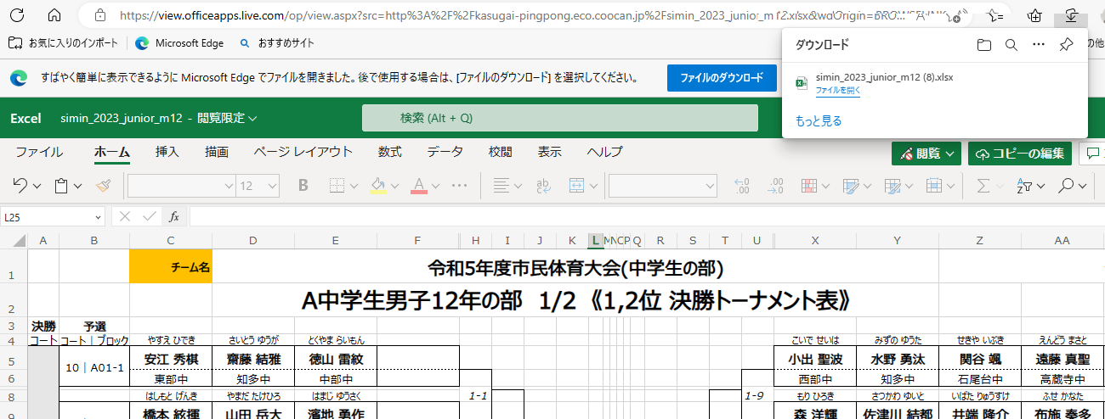
Ⓐ①
Ⓑ

学校別色表示の方法（予選リーグ表・決勝トーナメント表）
1. | シート「決勝P1」を選択する①

①

2. | シート「決勝P1」のセル「チーム名」をクリックする②。
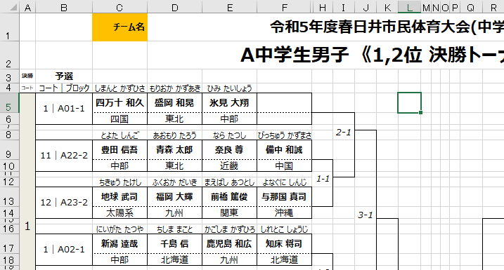
シート「決勝P1」
②

3. | 表示されるリストより、チームを選択しクリックする③(例では「中部」)
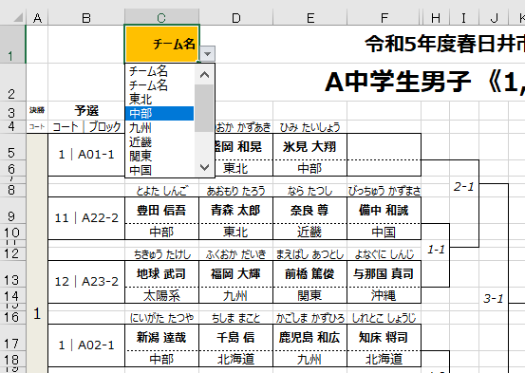
シート「決勝P1」
③

3. | 選択されたチーム名のセルに色が付く。
 | シート「決勝P1」のチーム名のセルでチーム名を選択すれば、他のシートの決勝トーナメント表「決勝P2」、
 | リーグ表「リーグP1」「リーグ2」に選択されたチーム名にも色がつきます。

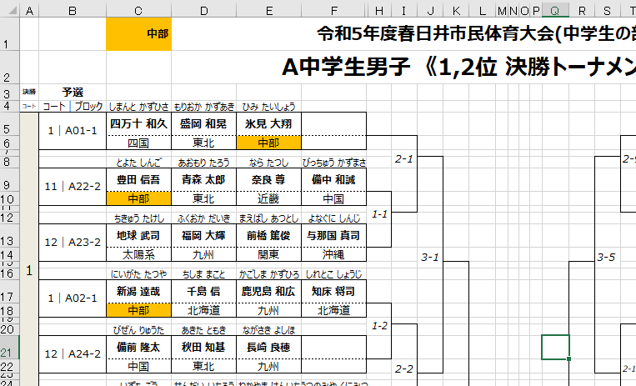
シート「決勝P1」

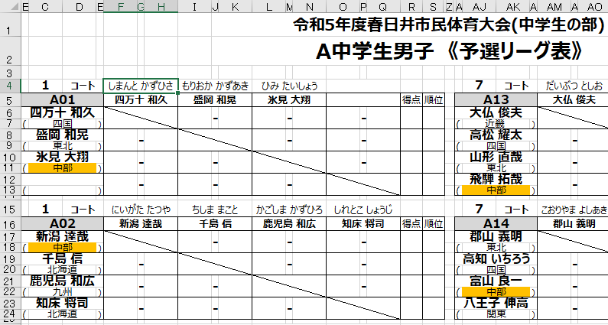
シート「リーグP1」

4. | 各シートの色を消すときはシート「決勝P1」で「チーム名」をクリックしてください。

